상품제안서
QCY ANC 노이즈 캔슬링 유무선 블루투스 헤드폰 H3 Lite | 상품코드: S43939

 |  |  |  |  |  |  | 02-713-8555 | www.synergygift.co.kr
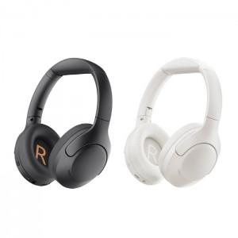 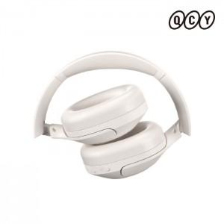 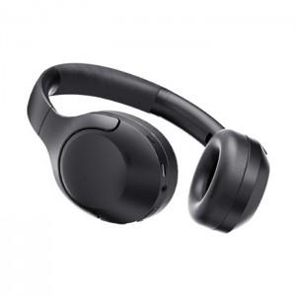

【상세/제작정보】

【인쇄/포장옵션】 | 스티커 / 포장지포장

【공급단가】 | 수량 | 20~ | 50~ | 100~ | 300~ | 500~
*VAT별도 | 블랙 | 35,000원 | 32,800원 | 31,900원 | 30,800원 | 30,200원
 | 화이트 | 2,147,483,647원 | 32,800원 | 31,900원 | 30,800원 | 30,200원

【상품 URL】 | https://www.synergygift.co.kr:443/src/goods_detail.php?gdno=43939

